关系图
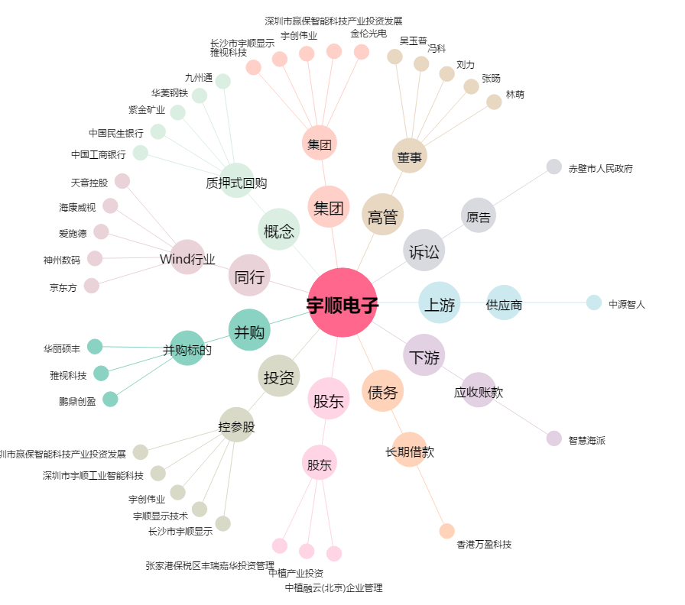
宇顺电子[002289.SZ] - 关系概览图

